JC KOMPAKTOWE


Model | Gniazda standardowe |  |  |  |  |  |  |  | Gniazda Retraflex
 | Powierzchnia [m2]* | Maksymalna ilość punktów ssących | Podciśnienie [kPa] | Przepływ powietrza [m3/h (l/s)] | Maksymalna odległość najdalej położonego punktu ssącego (m) |  |  |  | Maksymalna ilość gniazd Retraflex
 |  |  |  |  | Całkowita długość instalacji (m)
 |  |  |  |  | Wąż 7,5m | Wąż 9m | Wąż 10,5m | Wąż 12m | Wąż 9,14m |  | Wąż 12,19m |  | Wąż 15,24m |  | Wąż 18,29m
 |  |  |  |  |  |  |  |  | Standard | W pokrowcu | Standard | W pokrowcu | Standard | W pokrowcu | Standard | W pokrowcu
GS 95 | 280 | 3 | 29.74 | 208,5 (57,9) | 13.8 | 10.7 | 7.6 | 4.6 | 2 | - | - | - | - | - | - | -
 |  |  |  |  | 42.6 | 33.5 | 24.4 | 15.2
H 215 | 510 | 6 | 33.83 | 217,8 (60,5) | 24.3 | 21.3 | 18.3 | 15.2 | 4 | 2 | 2 | 1 | - | - | - | -
 |  |  |  |  | 90.0 | 79.3 | 68.6 | 57.3
H / HX 615 | 695 | 8 | 34.23 | 235,1 (65,3) | 31.0 | 28.0 | 25.0 | 22.0 | 5 | 2 | 3 | 1 | 1 | - | - | -
 |  |  |  |  | 118.9 | 106.7 | 94.5 | 82.6
H / HX 715 | 1395 | 16 | 39.21 | 196,0 (54,4) | 42.6 | 39.6 | 36.6 | 33.5 | 8 | 4 | 5 | 3 | 3 | 1 | - | -
 |  |  |  |  | 193.6 | 182.9 | 172.2 | 158.5
H / HX 2015 | 1745 | 20 | 42.35 | 198,9 (55,3) | 49.0 | 46.0 | 43.0 | 40.0 | 10 | 6 | 7 | 5 | 5 | 3 | 1 | -
 |  |  |  |  | 223.2 | 212.5 | 201.8 | 191.1
HX 7515 (szeregowo) | 3900 | 45 | 57.29 | 246,5 (68,5) | 103.7 | 100.6 | 97.5 | 94.5 | 30 | 15 | 24 | 12 | 18 | 9 | 14 | 7
 |  |  |  |  | 487.6 | 472.4 | 457.2 | 445.0
HX 7515 (równolegle) | 1950 | 23 | 34.13 | 421,6 (117,1) | 66.4 | 63.4 | 60.4 | 57.3 | 12 | 6 | 10 | 5 | 6 | 3 | 4 | 2
 |  |  |  |  | 250.0 | 239.3 | 228.6 | 213.4
HD800C | 460 | 9 | 31.75 | 205 (57) | 19.5 | 16.5 | 13.5 | 10.5 | 2 | 1 | 1 | - | - | - | - | -
 |  |  |  |  | 66.3 | 54.6 | 42.3 | 30.6
HD801C | 740 | 14 | 35.56 | 212 (59) | 31.5 | 28.5 | 25.5 | 22.5 | 5 | 2 | 3 | 1 | - | - | - | -
 |  |  |  |  | 117.8 | 105.6 | 93.4 | 81.2

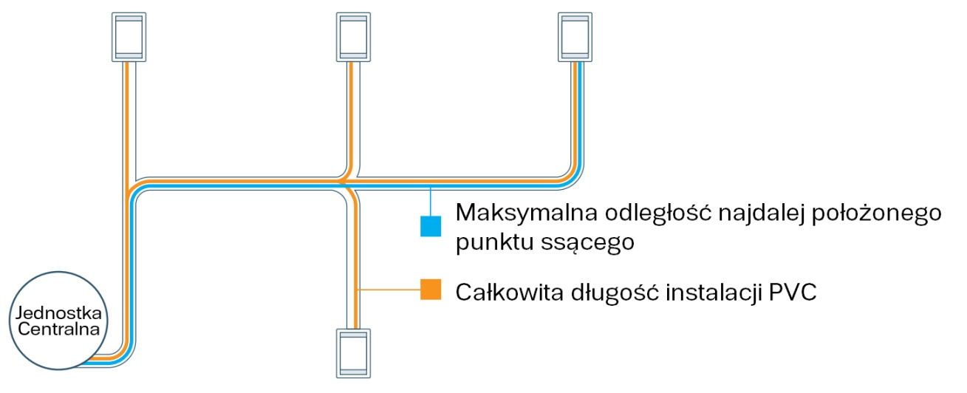
 | Odniesienie (Użyć do określenia ile gniazd ssących jest wymaganych)
 | Długość węża (m) |  |  | Zasięg (m2)
 | 7.5 |  |  | 53.41
 | 9.14 |  |  | 83.61
 | 10.67 |  |  | 113.81
 | 12.19 |  |  | 148.64
 | 15.24 |  |  | 232.25
 | 18.29 |  |  | 334.45

 | Seria |  |  | Okres gwarancji
 | GS, H, HD |  |  | Wszystkie części: 10 lat Prace serwisowe: 5 lata

 | HX |  |  | Wszystkie części: 15 lat lub 750h pracy Prace serwisowe: 5 lata

* Powierzchnia domu to tylko ogólne odniesienie. Przy wyborze odkurzacza centralnego należy wziąć pod uwagę wiele innych czynników takich jak alergie, zwierzęta, dywany itd.

JC HD
Model | Gniazda standardowe |  |  |  |  |  |  |  | Gniazda Retraflex
 | Powierzchnia [m2]* | Maksymalna ilość punktów ssących | Podciśnienie [kPa] | Przepływ powietrza [m3/h] | Maksymalna odległość najdalej położonego punktu ssącego (m) |  |  |  | Maksymalna ilość gniazd Retraflex
 |  |  |  |  | Całkowita długość instalacji (m)
 |  |  |  |  | Wąż 7,5m | Wąż 9m | Wąż 10,5m | Wąż 12m | Wąż 9,14m |  | Wąż 12,19m |  | Wąż 15,24m |  | Wąż 18,29m
 |  |  |  |  |  |  |  |  | Standard | W pokrowcu | Standard | W pokrowcu | Standard | W pokrowcu | Standard | W pokrowcu
1x silnik HD851 | 1020 | 12 | 36.26 | 175.40 | 39.7 | 36.6 | 33.5 | 30.5 | 4 | 2 | 2 | 1 | - | - | - | -
 |  |  |  |  | 149.1 | 137.8 | 126.5 | 115.8
2x silniki HD851 (równolegle) | 2230 | 27 | 36.26 | 350.80 | 75.5 | 72.5 | 69.5 | 66.4 | 16 | 8 | 10 | 5 | 8 | 4 | 6 | 3
 |  |  |  |  | 287.7 | 273.4 | 259.1 | 250.2
3x silniki HD851 (równolegle) | 3435 | 41 | 36.26 | 526.20 | 111.5 | 108.5 | 105.5 | 102.4 | 37 | 13 | 20 | 10 | 15 | 7 | 12 | 6
 |  |  |  |  | 421.8 | 409.0 | 396.2 | 385.9
4x silniki HD851 (równolegle) | 4645 | 53 | 36.26 | 701.60 | 147.9 | 144.8 | 141.7 | 138.7 | 38 | 19 | 29 | 14 | 23 | 11 | 18 | 9
 |  |  |  |  | 557.5 | 545.9 | 534.3 | 522.7
1x silnik HD850 | 1020 | 10 | 30.78 | 193.60 | 39.7 | 36.6 | 33.5 | 30.5 | 4 | 2 | 2 | 1 | - | - | - | -
 |  |  |  |  | 149.1 | 137.8 | 126.5 | 115.8
2x silniki HD850 (równolegle) | 2230 | 18 | 30.78 | 387.20 | 75.5 | 72.5 | 69.5 | 66.4 | 16 | 8 | 10 | 5 | 8 | 4 | 6 | 3
 |  |  |  |  | 287.7 | 273.4 | 259.1 | 250.2
3x silniki HD850 (równolegle) | 3435 | 22 | 30.78 | 580.80 | 111.5 | 108.5 | 105.5 | 102.4 | 37 | 13 | 20 | 10 | 15 | 7 | 12 | 6
 |  |  |  |  | 421.8 | 409.0 | 396.2 | 385.9
4x silniki HD850 (równolegle) | 4645 | 31 | 30.78 | 774.40 | 147.9 | 144.8 | 141.7 | 138.7 | 38 | 19 | 29 | 14 | 23 | 11 | 18 | 9
 |  |  |  |  | 557.5 | 545.9 | 534.3 | 522.7
2x silniki HD850 (szeregowo) | 3900 | 45 | 52.33 | 193.60 | 99.0 | 96.0 | 93.0 | 90.0 | 28 | 13 | 22 | 10 | 16 | 7 | 12 | 5
 |  |  |  |  | 457.6 | 442.4 | 427.2 | 412.0


 | Odniesienie (Użyć do określenia ile gniazd ssących jest wymaganych)
 | Długość węża (m) |  |  | Zasięg (m2)
 | 7.5 |  |  | 53.41
 | 9.14 |  |  | 83.61
 | 10.67 |  |  | 113.81
 | 12.19 |  |  | 148.64
 | 15.24 |  |  | 232.25
 | 18.29 |  |  | 334.45

 | Seria |  |  | Okres gwarancji
 | HD |  |  | Wszystkie części: 950h pracy Prace serwisowe: 1 rok

* Powierzchnia domu to tylko ogólne odniesienie. Przy wyborze odkurzacza centralnego należy wziąć pod uwagę wiele innych czynników takich jak alergie, zwierzęta, dywany itd.

